Hoja1
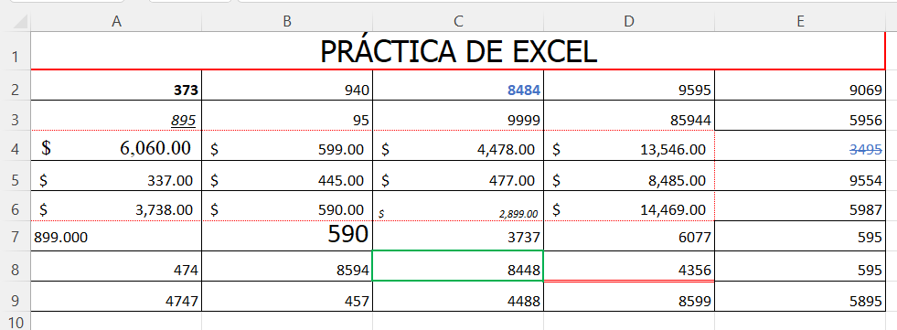
PRÁCTICA DE EXCEL
373 | 940 | 8484 | 9595 | 9069
895 | 95 | 9999 | 85944 | 5956
$6,060.00 | $599.00 | $4,478.00 | $13,546.00 | 3495
$337.00 | $445.00 | $477.00 | $8,485.00 | 9554
$3,738.00 | $590.00 | $2,899.00 | $14,469.00 | 5987
899.000 | 590 | 3737 | 6077 | 595
474 | 8594 | 8448 | 4356 | 595
4747 | 457 | 4488 | 8599 | 5895

 |  |  |  | Formatea la celda A2, el formato de celda en negrita.
 |  |  |  | Formatea la celda A3, el formato de celda subrayado y cursiva.
 |  |  |  | Formatea la celda A7 el formato de celda con alineación izquierda
 |  |  |  | Formatea la celda B7, el formato de celda en tamaño de letra 18.
 |  |  |  | Formatea la celda C2, el formato de celda con números azules y negrita
 |  |  |  | Formatea la celda D8 el formato de celda con línea inferior doble y en color rojo
 |  |  |  | Formatea la celda A4, el formato de celda en letra Times New Roman 14.
 |  |  |  | Formatea el rango A4:D6 el formato moneda y bordes externos de puntos
 |  |  |  | Formatea la celda C6, el formato de celda en subíndice y cursiva
 |  |  |  | Formatea la celda C8 el formato de celda con bordes gruesos en color verde
 |  |  |  | Formatea la celda A7, el formato de celda con 3 decimales.
 |  |  |  | Combina las celdas del rango A1:E1. pon borde grueso en rojo y relleno fondo verde
 |  |  |  | Escribe “PRÁCTICA DE EXCEL”, en Letra Tahoma, tamaño 20 en el rango A1:E1.
 |  |  |  | En el rango A2:B3 el nombre de “selección”.
 |  |  |  | Formatea la celda E4 el formato de celda tachado y relleno en color azul.
 |  |  |  | Cambie el tamaño a 20 de las columnas A, B, C, D, E.
 |  |  |  | Cambie el alto de las filas a 20 desde la fila 2 hasta la 9.
 |  |  |  | Una vez realizados todos los pasos anteriores pon a la hoja el nombre de “Hoja de práctica"
 |  |  |  | Selecciona las celdas A1,B1,C1,D1,E1 y selecciona Merge & Center (Combinar y centrar).

